Reporte 2017 T-03
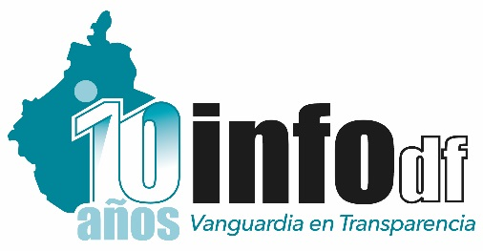 INSTITUTO DE ACCESO A LA INFORMACIÓN PÚBLICA Y PROTECCIÓN DE DATOS PERSONALES DEL DISTRITO FEDERAL DIRECCIÓN DE CAPACITACIÓN Y CULTURA DE LA TRANSPARENCIA
ACCIONES DE CAPACITACIÓN PRESENCIALES REALIZADAS
OCTUBRE - DICIEMBRE, 2017

 |  |  | Octubre -Diciembre
Tipo de Acción | Nombre de la Acción capacitadora | Objetivos | No. Acciones realizadas | No. de Participantes | No. Sujetos Obligados | Otras Instituciones
Curso | Introducción a la Ley de Transparencia, Acceso a la Información Pública y Rendición de Cuentas de la Ciudad de México | Contar con un marco básico de referencia que permita, a los participantes, identificar la importancia de incorporar los conceptos y valores de la transparencia y el acceso a la información pública en la gestión cotidiana de las instituciones. | 7 | 139 | 7 | 0
Curso | Capacitación Focalizada | Capacitar a los servidores públicos de los sujetos obligados de acuerdo a sus necesidades en cada uno de los temas . | 17 | 409 | 76 | 1
Curso | INFOMEX-II | Capacitar a los funcionarios públicos encargados de las Unidades de Transparencia (UT) en la nueva versión del Sistema Infomex en coordinación con la Dirección de Tecnologías de la Información. | 1 | 12 | 7 | 0
Reunión de la RETAIP | Reuniones de la Red de Transparencia, en su nivel de Responsables de Capacitación | Crear sinergias que permitan potenciar recursos, establecer acuerdos de colaboración y coordinación con los Entes Públicos Obligados, las instituciones públicas, privadas y no gubernamentales, así como generar aliados estratégicos para la construcción de una cultura de transparencia, en una relación de respeto irrestricto a los ámbitos de competencia y autonomía de cada una de las instituciones y organismos involucrados. | 1 | 101 | 86 | 0

Total |  |  | 26 | 661 | 118 | 1

